安装
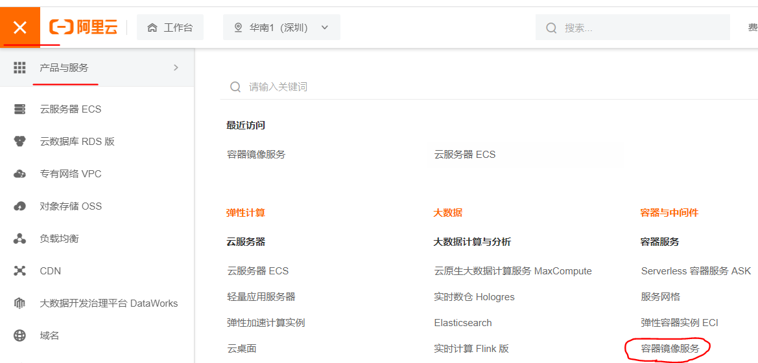
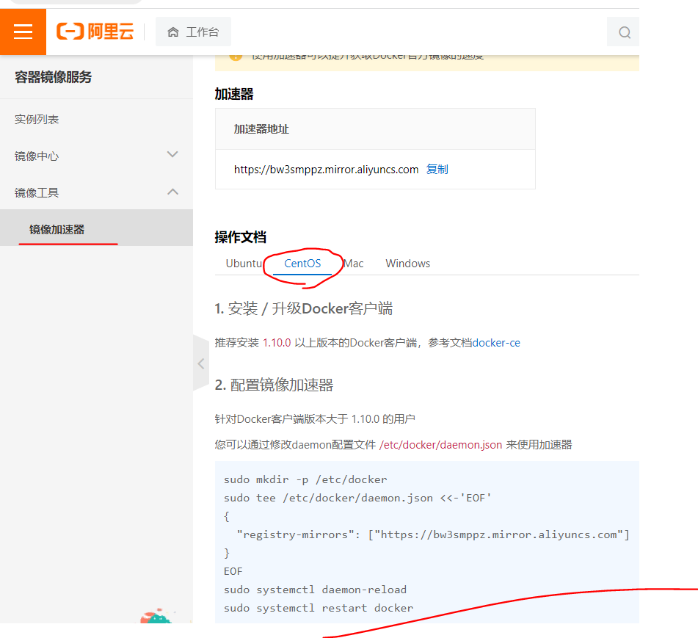
Docker官网 | https://www.docker.com
文档地址（点官网首页底部Docs） | https://docs.docker.com/
仓库地址 | https://hub.docker.com
文档地址里找到centos上安装 | https://docs.docker.com/engine/install/centos/
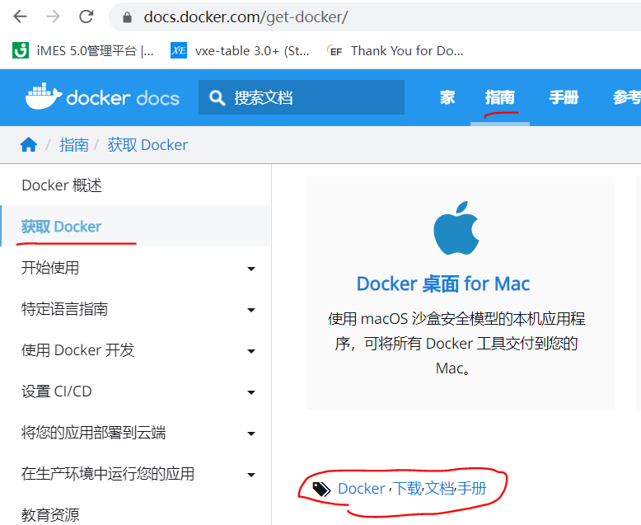
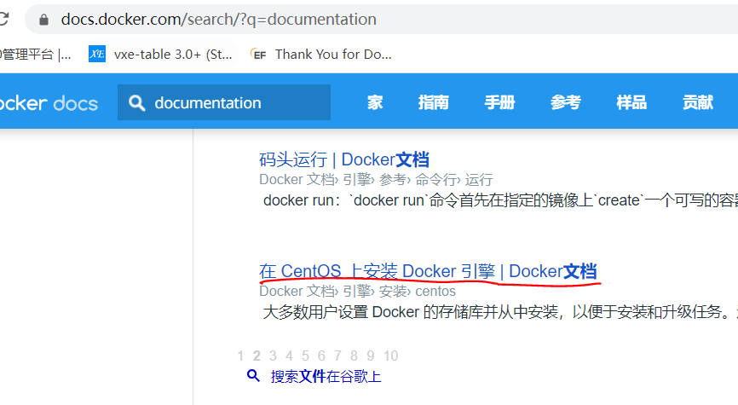

环境查看，要进入容器的 | docker run -idt centos 运行容器 docker ps 有下面需要的id docker exec -it {id} /bin/bash 进入正在运行的容器 cat /etc/redhat-release 检测Centos版本信息 CentOS Linux release 8.4.2105 cat /etc/os-release 系统版本 uname -r 系统内核5.10 （容器里或主机都能用） exit 退出容器，进行下面操作
卸载旧版本(yum需要网络) | yum remove docker \ docker-client \ docker-client-latest \ docker-common \ docker-latest \ docker-latest-logrotate \ docker-logrotate \ docker-engine
安装yum-utils包 | yum install -y yum-utils
设置镜像存储库 | 默认是国外的 yum-config-manager \ --add-repo \ https://download.docker.com/linux/centos/docker-ce.repo
 | 推荐用阿里的，百度搜：docker阿里云镜像地址 yum-config-manager \ --add-repo \ http://mirrors.aliyun.com/docker-ce/linux/centos/docker-ce.repo
更新yum软件包索引 | yum makecache fast
安装 Docker 引擎 | yum install docker-ce docker-ce-cli containerd.io docker-compose-plugin
启动 Docker | systemctl start docker
查看状态 | systemctl status docker
查看版本信息，检测启动成功了没 | docker version 或者 docker -v
hello-world 通过运行映像来验证 Docker 引擎是否已正确安装 镜像没有就pull下载 成功会显示：Hello from Docker! | docker run hello-world
查看下载的hello-world镜像 | docker images
卸载 Docker 引擎（不用才卸载） | 卸载依赖 yum remove docker-ce docker-ce-cli containerd.io docker-compose-plugin 删除资源（映像、容器和卷） rm -rf /var/lib/docker rm -rf /var/lib/containerd
配置阿里云镜像加速 | sudo mkdir -p /etc/docker sudo tee /etc/docker/daemon.json <<-'EOF' { "registry-mirrors": ["https://bw3smppz.mirror.aliyuncs.com"] } EOF sudo systemctl daemon-reload sudo systemctl restart docker

mysql同步数据
搜索镜像 | docker search mysql
下载镜像 | docker pull mysql:5.7
 | docker images
运行 -d 后台运行 -p 端口映射 大写P是随机端口 连接要用映射端口 -v 数据卷挂载 -e 环境配置，这里配置密码 --name 容器名字 Linux是远程，主机是阿里云的公网ip：39.108.174.145 默认用户名是root，密码这里设置了 | docker run -d -p 3310:3306 -v /home/mysql/conf:/etc/mysql/conf.d -v /home/mysql/data:/var/lib/mysql -e MYSQL_ROOT_PASSWORD=123456 --name mysql01 mysql:5.7 | 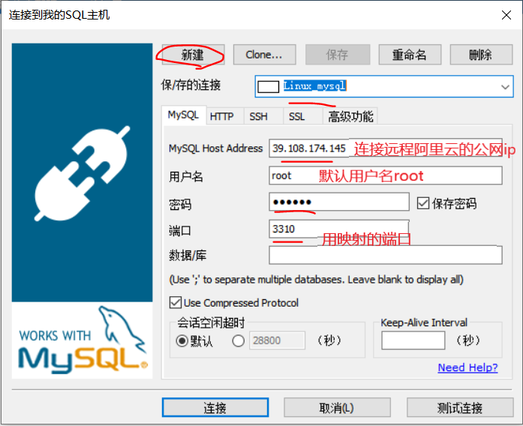
测试 | 用SQLyog连接 新建数据库 看cd /home/mysql/data ls的变化
改配置,略 | cd /home/mysql/conf
删除容器 | docker rm {id} cd /home/mysql/data 数据没丢失，实现了容器数据持久化功能

匿名挂载 | docker run -d -P --name nginx06 -v /etc/nginx nginx -P 大写P,是随机端口
 | docker ps
查看所有卷的情况 | docker volume ls 发现匿名挂载卷名是乱码
具名挂载 | docker run -d -P --name nginx07 -v juming-nginx:/etc/nginx nginx juming-nginx是卷名
 | docker volume ls
查看卷具体路径 | docker volume inspect juming-nginx cd /var/lib/docker/volumes 容器里的卷没用指定目录，默认就是这目录 ls

ro 只读 readonly rw 可读可写 readwrite | docker run -d -P --name nginx07 -v juming-nginx:/etc/nginx:ro nginx docker run -d -P --name nginx07 -v juming-nginx:/etc/nginx:rw nginx

发布镜像
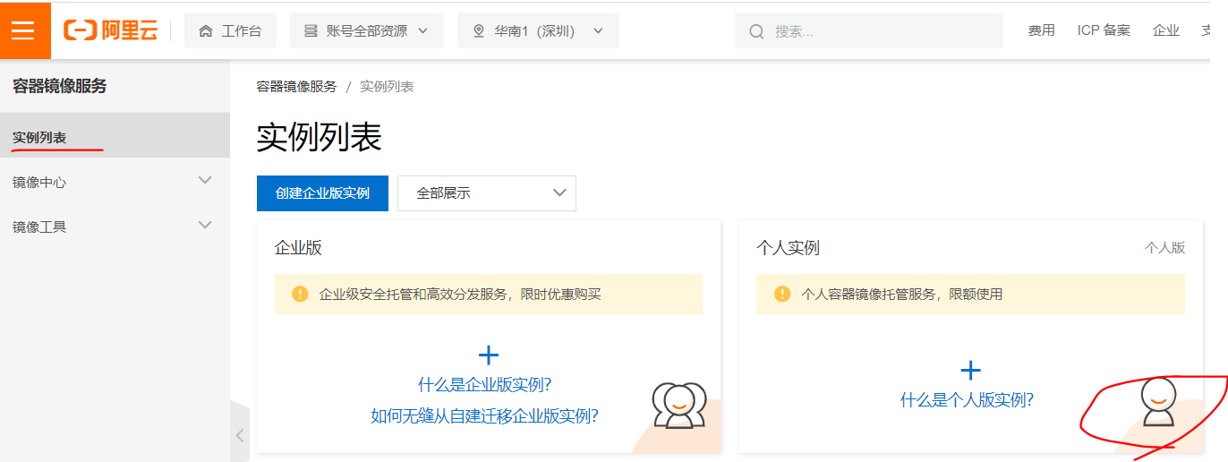
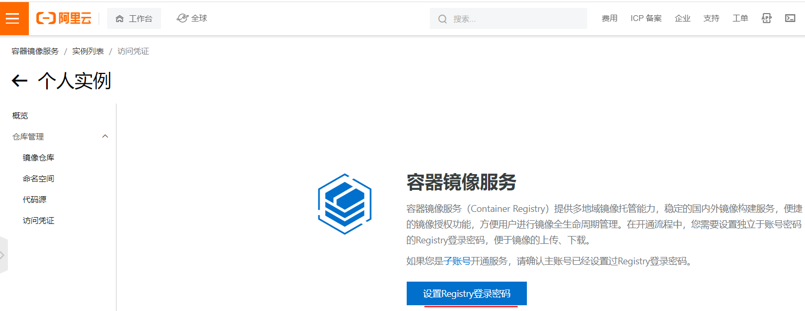
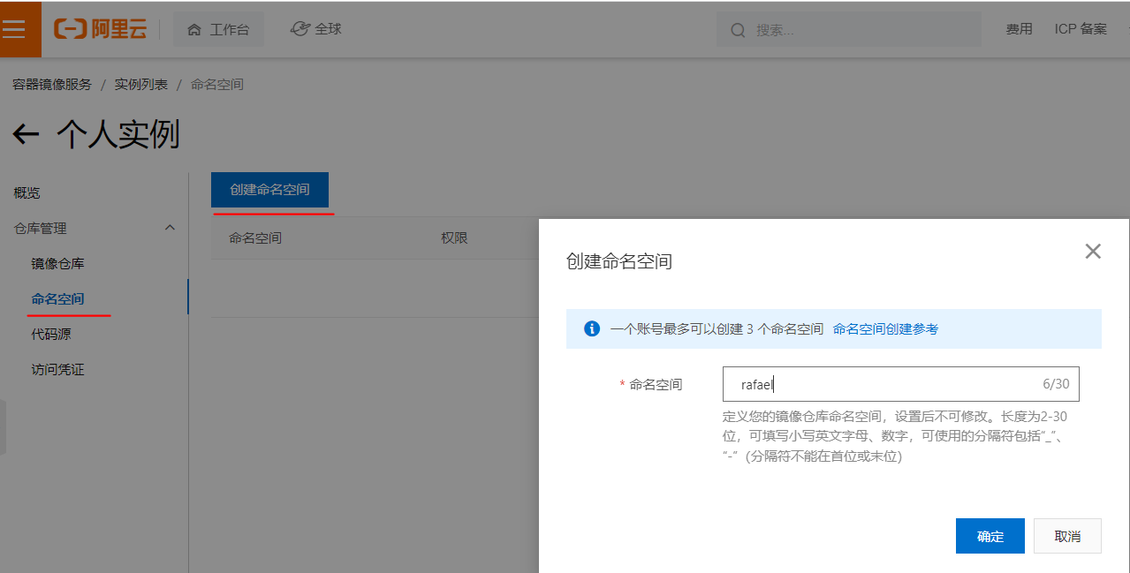
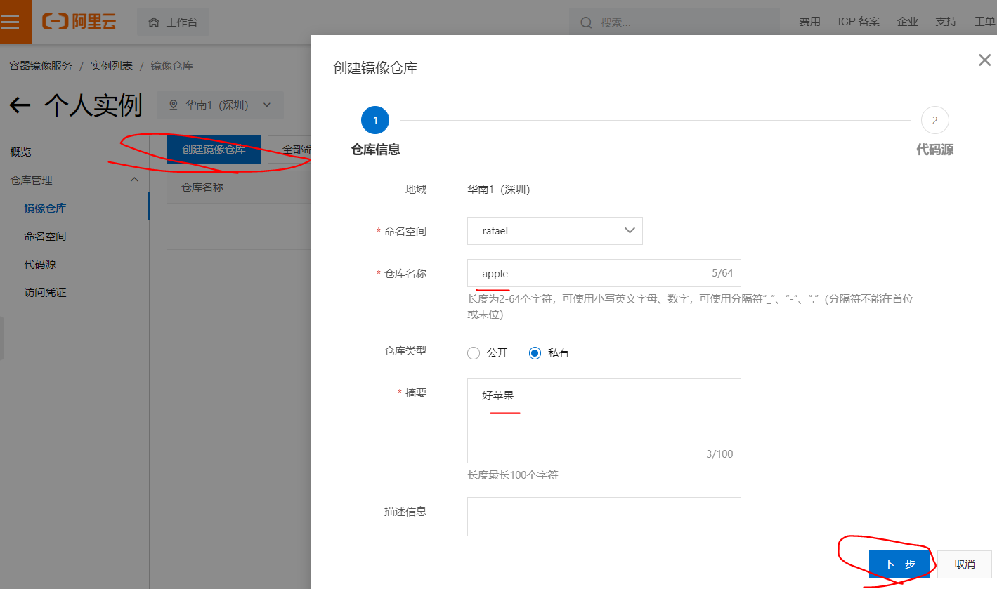
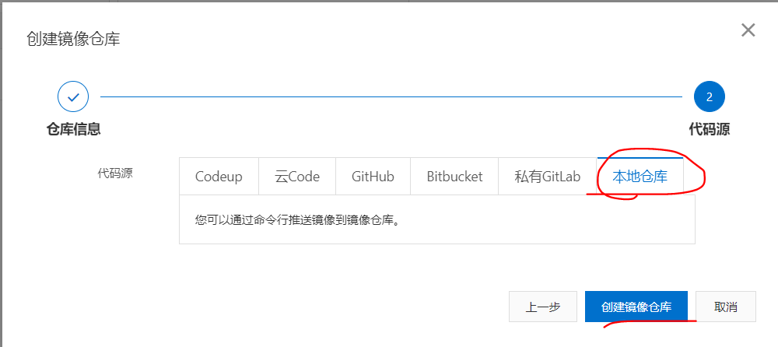
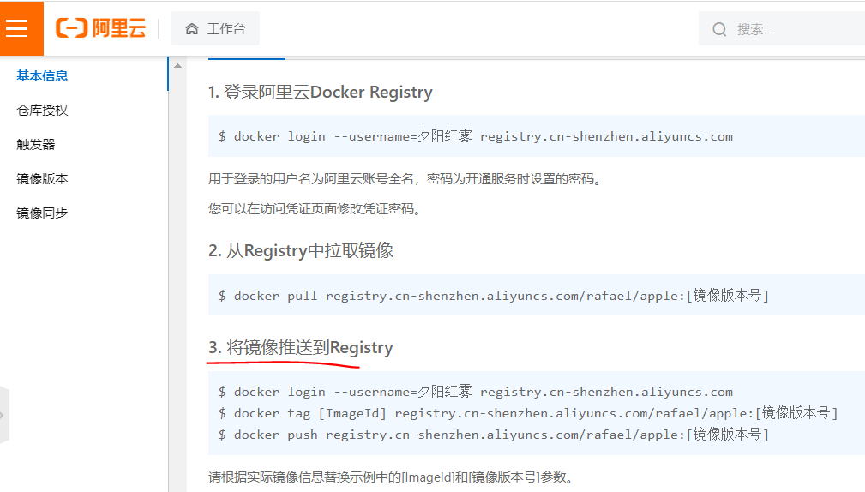
发布镜像到DockerHub
 | 登录Docker Hub
 | docker login --help
登录 连接不上，重启阿里服务器 | docker login -u rafael09 密码输入Lu12345678
 | docker images
给镜像生成一个版本号 | docker tag {id} 作者/{name}:{tag} docker tag {id} rafael09/diytomcat:1.0 docker images 发现多了个镜像
发布镜像到DockerHub | docker push DockerHub用户名/{name}:{tag} docker push rafael09/diytomcat:1.0

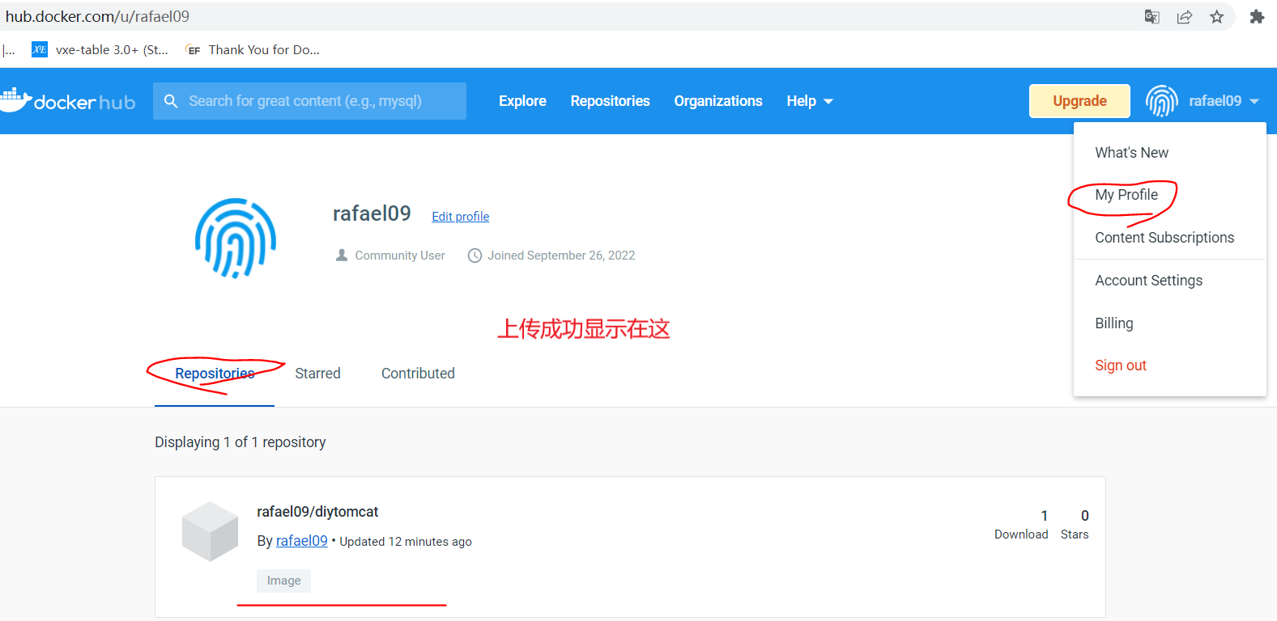

发布镜像到阿里云容器服务
 | 登录阿里云
设置的密码 | Lu123456

